1
订单号 | Description 产品描述 | Unit 单位 | GOOD SIZE&QTY 产品尺寸&数量 |  |  |  |  |  | QTY 数量
女式上衣 | J6M6296C | 件 | 衣架 | S | M | L | XL |  | QTY
 |  |  |  |  |  |  |  |  |  | 大货好了发给晨江
16858 | 白色 bright white |  | 无 | 300 | 600 | 600 | 300 |  | 1,800
 | 深咖coffee bean |  |  | 200 | 400 | 400 | 200 |  | 1,200
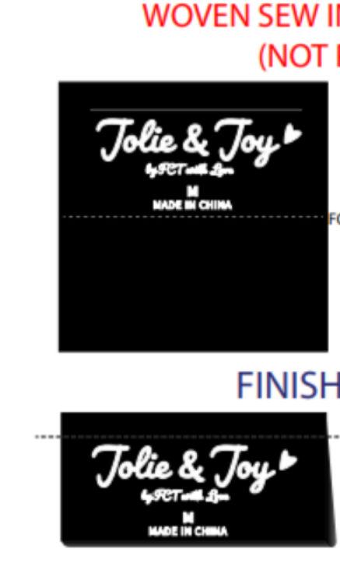
 | 黑色black |  |  | 400 | 800 | 800 | 400 |  | 2,400
 |  |  |  |  |  |  |  | 合计 | 5400
备注:
款号 | J6M6296C | PO |  |  | 主唛 | JOLIE & JOY # 047 BLACK
 |  |  |  |  |  |  |  |  |  |  | 版号：L4091R

